关系图
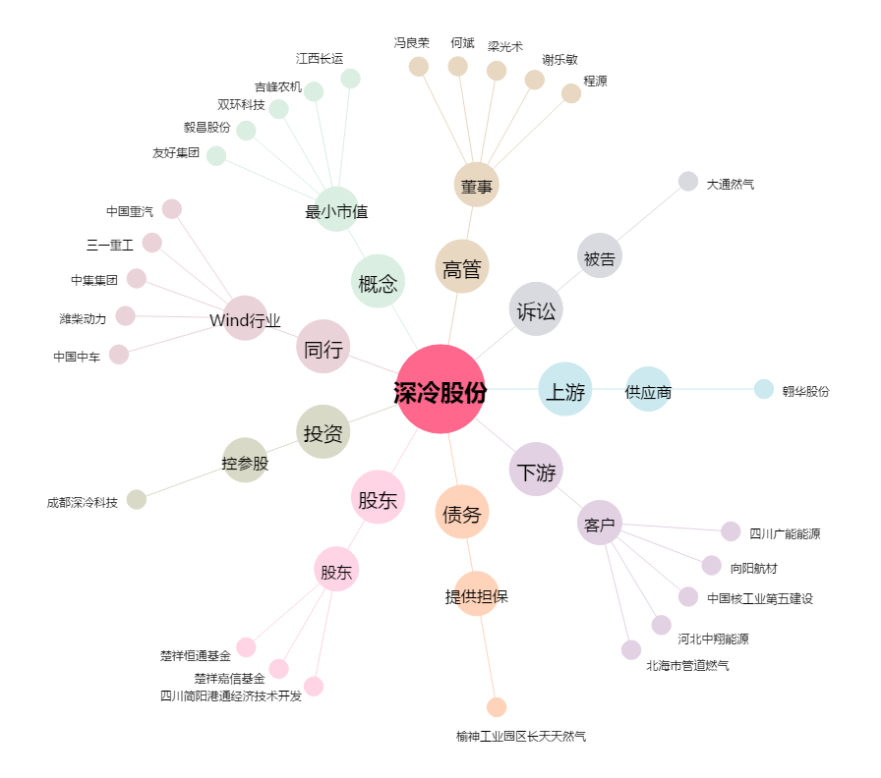
深冷股份[300540.SZ] - 关系概览图

